CU_018
CASO DE USO
Descripción
Id | CU-011
Nombre | Agregar Usuario
Req. Funcional | RF-011
Actores | 1. Propietaria: podra manipular por completo este caso de uso. 2. Administrador: podra manipular por completo este caso de uso.
Descripción | Este caso de uso nos permite almacenar la información de los usuarios.
Precondiciones | 1. El usuario debe estar autenticado y tener permiso de acceso para administrar a los usuarios.
Flujo Normal
1 | El USUARIO indica que desea agregar un nuevo usuario elige la opcion “Agregar” del menú de catalogos de usuarios.
2 | El SISTEMA muestra la pantalla Agregar Usuario y solicita los datos del usuario.
3 | El USUARIO ingresa los datos y confirma.
4 | El SISTEMA verifica que la información este completa y correcta, si es asi la almacena e informa al usuario y actualiza la lista de usuarios.

Flujo Alternativo
* | El USUARIO cancela la operación. 1. El SISTEMA retorna a la pantalla previa.

4 | El USUARIO no ingresa todos los datos de los campos obligatorios o ingresa datos incorrectos. El SISTEMA manda un mensaje de error para verificar la información.

Poscondiciones | -Se ha actualizado un usuario. - Se ha eliminado un usuario. - Se ha buscado un usuario.
Notas y asuntos

Producción
Elemento | Validación | Formato | Permite Null | Descripción | Imagen de la ventana
Nombre de Usuario | Habilitado | NA | No | Ninguna | 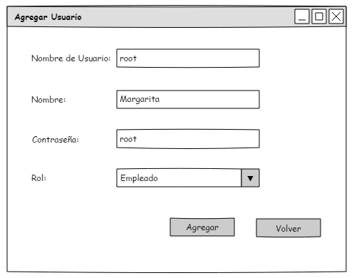
Nombre | Habilitado | NA | No | Ninguna
Contraseña | Habilitado | NA | No | Ninguna
Rol | Habilitado | NA | No | Ninguna
Agregar | Habilitado | NA | NA | Verifica que los datos obligatorios se hayan proporcionado. Si los datos no estan correctos manda un mensaje de error para verificar la informacion.
Volver | Habilitado | NA | NA | Retorna a la pantalla previa.

Notas

